Sheet1
글로벌정보화팀 백업 리스트 ( 2019년 3월 14일 최신 )
담당자 | 백업내용 | 방법 | 주기 | 비고
전경민 사원 | 134서버 (엑스윌설계시스템) | 1. \\123.142.124.134\c$\db_back 접속 ( administrator / hsnadmin ) 2. \\123.142.124.151\db_back\db_back\hs_exwill 접속 ( admin / admin ) 3. \\123.142.124.134\c$\db_back 폴더 안의 백업파일 확인(자동생성) hs_exwill20190313.bak ( 위와 같은 이름으로 된 백업 파일 확인 ) 4. \\123.142.124.134\c$\db_back -> \\123.142.124.151\db_back\db_back\hs_exwill 파일복사 ( 30초소요 ) 5. 이동완료 시 \\123.142.124.134\c$\db_back 폴더안의 원본파일 삭제 | 1일 1회
전경민 사원 | 141서버 (ERP DB) | 1. \\123.142.124.141\d$\db_back 접속 ( administrator / hsnadmin ) 2. \\123.142.124.151\db_back 접속 ( admin / admin ) 3. \\123.142.124.141\d$\db_back 폴더 안의 백업파일 확인(자동생성) unierp_hsn_20190313.bak, elec_vat_db_20190313.bak, HSNA_DB_BACKUP_20190313.bak,V27AdminDB_20190311.bak ( 위와 같은 이름으로 된 백업 파일 확인 ) 4. \\123.142.124.141\d$\db_back -> \\123.142.124.151\d$\db_back 파일복사 ( 반나절정도 소요 ) 5. 이동완료 시 \\123.142.124.141\d$\db_back 폴더안의 원본파일 삭제 | 1일 1회 | 주의사항 1. 141서버 용량이 1TB이므로 용량관리 필수
전경민 사원 | 148서버 (그룹웨어, 메일, 메신저 DB) | 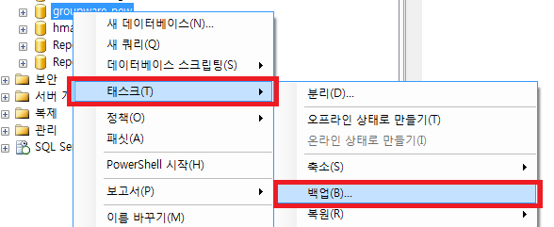 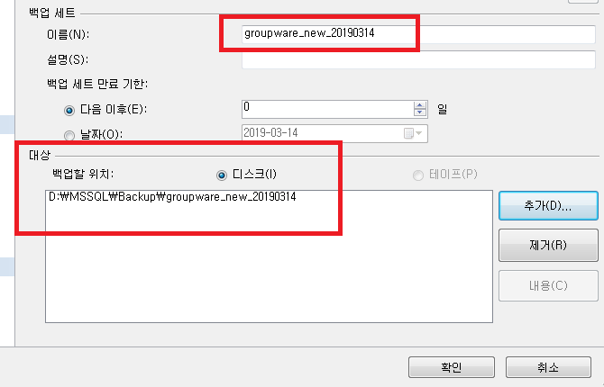 1. Mssql 123.142.124.148서버 로그인 ( admin / ghktmd10$* ) 2. Core Messenger, groupware_new, hmailserver 각 DB에서 태스크-백업-이름설정, 대상(백업할경로)추가 - 확인으로 백업 진행 3. 백업한경로로 들어가 백업된 파일을 하드디스크(전경민 사원 자리 하드이용)로 이동 4. 백업완료 후 148서버의 백업한경로의 원본파일은 삭제 | 1달 2회 (2주간격) | 주의사항 1. 용량이 크기때문에 백업 후 즉시 이동 및 삭제 2. 대상(백업할 위치) 설정 시 이전정보가 저장되어있으므로 오른쪽 제거버튼으로 제거후 추가
김장운 사원 | 138서버 (전자전표 DB, SWM DB) | 월, 수, 금 자동으로 스케쥴이 돌아 백업을 받음. 132서버의 /Backup/tibero/ESLIP/hot 폴더에 저장됨. 알집파일을 놔두고 폴더(약 55기가)를 삭제해주면됨. 알집파일들은 직접 수동으로 외장하드에 옮기면 됨. | 월,수,금 9시자동 | 핵심) 132 서버의 용량관리
김장운 사원 | 144서버 (TIBERO) | 매주 금요일마자 자동으로 백업을 함. 132서버의 /Backup/tibero/TEWDB2/hot 폴더에 저장됨. 알집파일을 놔두고 폴더(약 350기가)를 삭제해주면됨. 용량이 매우 크기 때문에 매주 월요일에 폴더를 삭제해줘야함. 알집파일들은 직접 수동으로 외장하드에 옮기면 됨. | 금 9시자동 | 핵심) 132 서버의 용량관리
김장운 사원 | 138, 144 서버수동백업 | 1) 티베로 계정으로 로그인. tibero/hsnadmin 2) 시스템 계정으로 tbsql 실행. tbsql sys/tibero 3) select * from v$backup; 쿼리 입력해 상태 확인. (STATUS 가 NOT ACTIVE이면 일반상태, ACTIVE 상태이면 백업 모드) 4) alter database begin backup; 쿼리 입력해 백업 시작을 알림. 5) /tbdata 폴더의 파일 전체를 백업할곳으로 옮김. 6) 파일전송이 끝나면 tbsql 접속해서 alter datadate end backup; 쿼리 실행 |  | 핵심) 132 서버의 용량관리
이가람 사원 | 178서버 (BIC) | 178서버의 D:\Microsoft SQL Server\MSSQL12.MSSQLSERVER\MSSQL\Backup 에저장됨. -> \\123.142.124.151\db_back\db_back\BIC 파일복사 이동완료 시 D:\Microsoft SQL Server\MSSQL12.MSSQLSERVER\MSSQL\Backup 폴더안의 원본파일 삭제 | 1달 1회 (매월1일)

